シート1 - 掃除当番表
掃除当番表
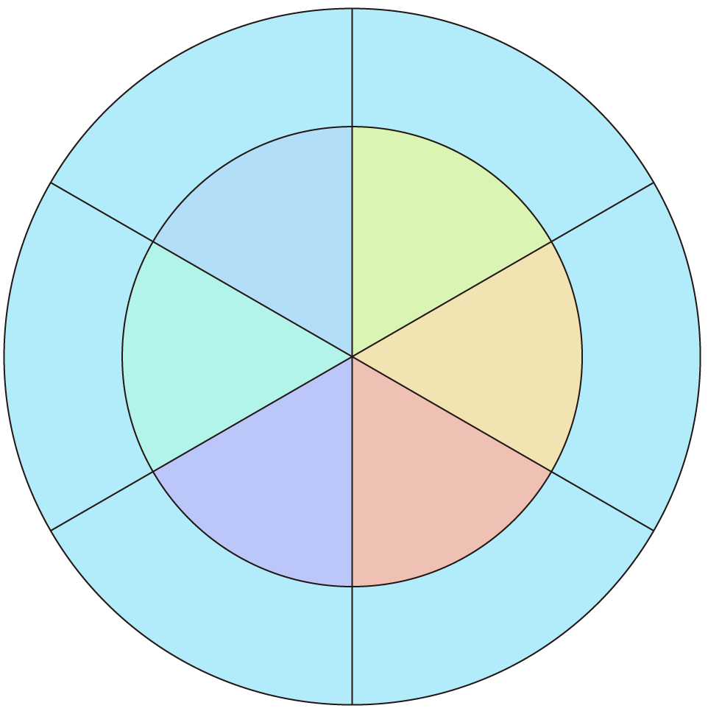

ほうき
教室

ちりとり
ロッカー
5班
１班
5班
2班

4班
3班

廊下
本棚

